עיקרי מדיניות השקעות אחראיות
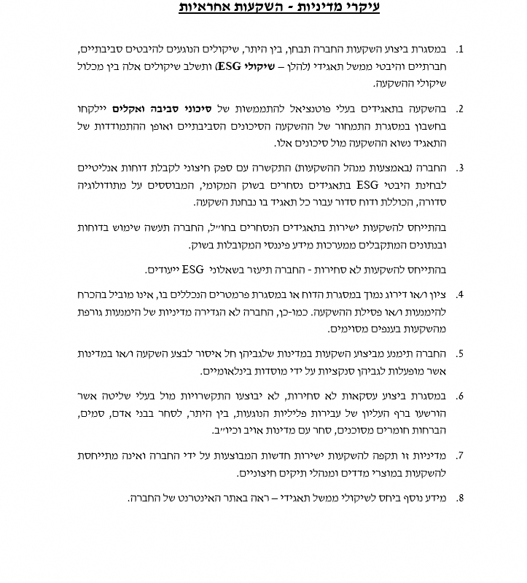
אושר בדירקטוריון ביום 14.8.2022

